HTTP Komunikace
 | Kalibrace | -0.000031
Device | Analog Discovery
Sample rate | 160
Samples | 45
Math1 | C2/10.5 |  | Odeslání HTTP zprávy s reakcí zásuvky |  |  |  |  |  |  | 3xNiZn akumulátor AA
 |  |  | Délka vzorku | suma amplitud vzorků | Celkový čas | Eletrický proud | Napětí | Příkon | Spotřebovaná energie | Kapacita baterie | Napětí | Energie | Počet cyklů
Time(s) | Math1(A) |  | [s] | [A] | [s] | [A] | [V] | [W] | [Wh] | [mAh] | [V] | [Wh]
-20.5 | 0.0964609 |  | 0.00625 | 2.8179971 | 0.28125 | 0.062622157778 | 3.3 | 0.20665312067 | 1.6144775052E-05 | 3750 | 4.5 | 16.875 | 1045229.8001
-20.49375 | 0.0836374
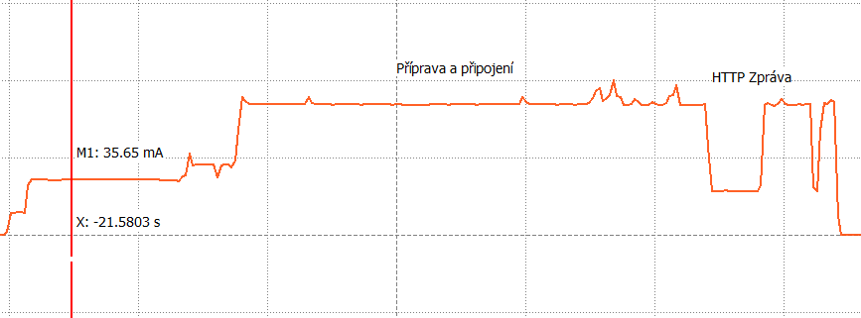
-20.4875 | 0.0839216
-20.48125 | 0.0840796
-20.475 | 0.0839216
-20.46875 | 0.0839532
-20.4625 | 0.0839532
-20.45625 | 0.0838585
-20.45 | 0.0845849
-20.44375 | 0.0572955
-20.4375 | 0.0282058
-20.43125 | 0.0282058
-20.425 | 0.028111
-20.41875 | 0.028269
-20.4125 | 0.0285848
-20.40625 | 0.028111
-20.4 | 0.028269
-20.39375 | 0.0280479
-20.3875 | 0.0282058
-20.38125 | 0.028269
-20.375 | 0.0279847
-20.36875 | 0.0282058
-20.3625 | 0.028269
-20.35625 | 0.0280479
-20.35 | 0.0317433
-20.34375 | 0.0839848
-20.3375 | 0.0848692
-20.33125 | 0.083669
-20.325 | 0.0835426
-20.31875 | 0.0850587
-20.3125 | 0.0879645
-20.30625 | 0.0842059
-20.3 | 0.084048
-20.29375 | 0.0837637
-20.2875 | 0.0840164
-20.28125 | 0.0842059
-20.275 | 0.0841112
-20.26875 | 0.0842375
-20.2625 | 0.0845218
-20.25625 | 0.0310168
-20.25 | 0.0281426
-20.24375 | 0.0671184
-20.2375 | 0.0852798
-20.23125 | 0.0846797
-20.225 | 0.0873644
-20.21875 | 0.0858799

Dynamické WiFi
 | Kalibrace
Device | Analog Discovery
Sample rate | 160
Samples | 225
Math1 | C1/10.5 | Dynamické připojení k WiFi |  |  |  |  |  |  | 3xNiZn akumulátor AA
 |  | Délka vzorku | suma amplitud vzorků | Celkový čas | Eletrický proud | Napětí | Příkon | Spotřebovaná energie | Kapacita baterie | Napětí | Energie | Počet cyklů
Time(s) | Math1(A) | [s] | [A] | [s] | [A] | [V] | [W] | [Wh] | [mAh] | [V] | [Wh]
-21.7625 | 0.0144342 | 0.00625 | 16.208572 | 1.40625 | 0.072038097778 | 3.3 | 0.23772572267 | 9.2861610417E-05 | 3750 | 4.5 | 16.875 | 181722.02619
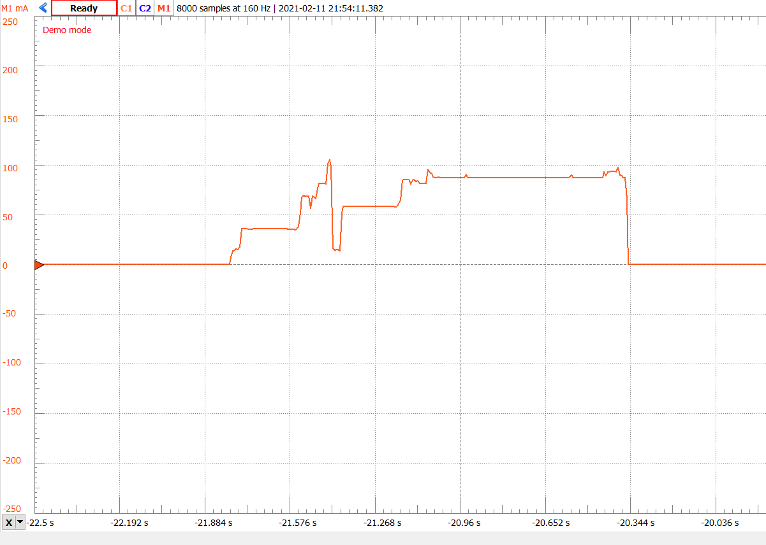
-21.75625 | 0.01734
-21.75 | 0.0356593
-21.74375 | 0.0356277
-21.7375 | 0.0356593
-21.73125 | 0.0356593 |  |  |  |  |  |  |  |  |  |  |  | 2.239373816
-21.725 | 0.0354066
-21.71875 | 0.0354382
-21.7125 | 0.0355013
-21.70625 | 0.0356908
-21.7 | 0.0355961
-21.69375 | 0.0356593
-21.6875 | 0.0356908
-21.68125 | 0.0356593
-21.675 | 0.0356593
-21.66875 | 0.0356908
-21.6625 | 0.0356593
-21.65625 | 0.0356593
-21.65 | 0.0356593
-21.64375 | 0.0356908
-21.6375 | 0.0356593
-21.63125 | 0.0356593
-21.625 | 0.0356908
-21.61875 | 0.0356593
-21.6125 | 0.0356277
-21.60625 | 0.0356908
-21.6 | 0.0356593
-21.59375 | 0.0356277
-21.5875 | 0.0356908
-21.58125 | 0.0355013
-21.575 | 0.0354382
-21.56875 | 0.0354697
-21.5625 | 0.0354697
-21.55625 | 0.0347117
-21.55 | 0.0352486
-21.54375 | 0.0383756
-21.5375 | 0.0511043
-21.53125 | 0.0672758
-21.525 | 0.0689814
-21.51875 | 0.0683497
-21.5125 | 0.0684128
-21.50625 | 0.0684444
-21.5 | 0.0562211
-21.49375 | 0.0686024
-21.4875 | 0.0676864
-21.48125 | 0.0662335
-21.475 | 0.0761512
-21.46875 | 0.0811416
-21.4625 | 0.0810468
-21.45625 | 0.0810784
-21.45 | 0.0811732
-21.44375 | 0.0808573
-21.4375 | 0.101419
-21.43125 | 0.104704
-21.425 | 0.0976605
-21.41875 | 0.0158555
-21.4125 | 0.0138025
-21.40625 | 0.0148132
-21.4 | 0.0150027
-21.39375 | 0.0136761
-21.3875 | 0.0511359
-21.38125 | 0.0582425
-21.375 | 0.0582109
-21.36875 | 0.0583057
-21.3625 | 0.0580846
-21.35625 | 0.0579582
-21.35 | 0.0581162
-21.34375 | 0.0582425
-21.3375 | 0.0581793
-21.33125 | 0.0582109
-21.325 | 0.0582741
-21.31875 | 0.0582425
-21.3125 | 0.0582425
-21.30625 | 0.0582741
-21.3 | 0.0582425
-21.29375 | 0.0582425
-21.2875 | 0.0582741
-21.28125 | 0.0582425
-21.275 | 0.0582425
-21.26875 | 0.0582741
-21.2625 | 0.0582425
-21.25625 | 0.0582425
-21.25 | 0.0582425
-21.24375 | 0.0582425
-21.2375 | 0.0582425
-21.23125 | 0.0582425
-21.225 | 0.0582741
-21.21875 | 0.0581477
-21.2125 | 0.058053
-21.20625 | 0.0581162
-21.2 | 0.0580846
-21.19375 | 0.0575476
-21.1875 | 0.0573581
-21.18125 | 0.0606429
-21.175 | 0.0648753
-21.16875 | 0.0842053
-21.1625 | 0.085216
-21.15625 | 0.0851213
-21.15 | 0.0849634
-21.14375 | 0.0849949
-21.1375 | 0.0808573
-21.13125 | 0.0844264
-21.125 | 0.0849002
-21.11875 | 0.0832578
-21.1125 | 0.0839842
-21.10625 | 0.0813627
-21.1 | 0.0812995
-21.09375 | 0.0813627
-21.0875 | 0.0813311
-21.08125 | 0.0814258
-21.075 | 0.0952601
-21.06875 | 0.0920384
-21.0625 | 0.0912172
-21.05625 | 0.0880271
-21.05 | 0.0873322
-21.04375 | 0.0872059
-21.0375 | 0.0873954
-21.03125 | 0.0873322
-21.025 | 0.0873322
-21.01875 | 0.0873322
-21.0125 | 0.0873006
-21.00625 | 0.0872375
-21 | 0.0872691
-20.99375 | 0.0873006
-20.9875 | 0.0873006
-20.98125 | 0.0872691
-20.975 | 0.0872691
-20.96875 | 0.0872375
-20.9625 | 0.0873006
-20.95625 | 0.0872691
-20.95 | 0.0872059
-20.94375 | 0.0873638
-20.9375 | 0.0903328
-20.93125 | 0.0871111
-20.925 | 0.0871743
-20.91875 | 0.0872375
-20.9125 | 0.0872375
-20.90625 | 0.0872375
-20.9 | 0.087048
-20.89375 | 0.0872059
-20.8875 | 0.0871743
-20.88125 | 0.0871427
-20.875 | 0.0871427
-20.86875 | 0.0871427
-20.8625 | 0.0871427
-20.85625 | 0.0871111
-20.85 | 0.0869532
-20.84375 | 0.0871743
-20.8375 | 0.0872059
-20.83125 | 0.0871743
-20.825 | 0.0871743
-20.81875 | 0.0871743
-20.8125 | 0.0871743
-20.80625 | 0.0872375
-20.8 | 0.0869848
-20.79375 | 0.0871427
-20.7875 | 0.0871743
-20.78125 | 0.0871743
-20.775 | 0.0871111
-20.76875 | 0.0871743
-20.7625 | 0.0873006
-20.75625 | 0.0873006
-20.75 | 0.0871427
-20.74375 | 0.087048
-20.7375 | 0.0871427
-20.73125 | 0.0870796
-20.725 | 0.087048
-20.71875 | 0.0871427
-20.7125 | 0.0871427
-20.70625 | 0.0871427
-20.7 | 0.087048
-20.69375 | 0.0869532
-20.6875 | 0.0871111
-20.68125 | 0.0871111
-20.675 | 0.0871111
-20.66875 | 0.0871111
-20.6625 | 0.0871111
-20.65625 | 0.087048
-20.65 | 0.0871111
-20.64375 | 0.08689
-20.6375 | 0.0871427
-20.63125 | 0.0870796
-20.625 | 0.087048
-20.61875 | 0.0869848
-20.6125 | 0.0870164
-20.60625 | 0.0869848
-20.6 | 0.0869848
-20.59375 | 0.0868585
-20.5875 | 0.0870796
-20.58125 | 0.087048
-20.575 | 0.0870164
-20.56875 | 0.0869848
-20.5625 | 0.0878692
-20.55625 | 0.0897011
-20.55 | 0.0869848
-20.54375 | 0.0869216
-20.5375 | 0.0870796
-20.53125 | 0.0870164
-20.525 | 0.0870164
-20.51875 | 0.0870164
-20.5125 | 0.0870164
-20.50625 | 0.087048
-20.5 | 0.0869532
-20.49375 | 0.08689
-20.4875 | 0.0871111
-20.48125 | 0.0870164
-20.475 | 0.0870164
-20.46875 | 0.0870164
-20.4625 | 0.0869532
-20.45625 | 0.0869216
-20.45 | 0.0869532
-20.44375 | 0.0869532
-20.4375 | 0.0930807
-20.43125 | 0.0888799
-20.425 | 0.0928596
-20.41875 | 0.0929859
-20.4125 | 0.0934281
-20.40625 | 0.0933965
-20.4 | 0.093365
-20.39375 | 0.0931123
-20.3875 | 0.0972815
-20.38125 | 0.0896379
-20.375 | 0.0892273
-20.36875 | 0.0867637
-20.3625 | 0.0869216
-20.35625 | 0.0661703

Statické WiFi
Device | Analog Discovery
Sample rate | 160
Samples | 232
Math1 | C1/0.7 |  | Dynamické připojení k WiFi |  |  |  |  |  |  | 3xNiZn akumulátor AA
 |  |  | Délka vzorku | suma amplitud vzorků | Celkový čas | Eletrický proud | Napětí | Příkon | Spotřebovaná energie | Kapacita baterie | Napětí | Energie | Počet cyklů
Time(s) | Math1(A) |  | [s] | [A] | [s] | [A] | [V] | [W] | [Wh] | [mAh] | [V] | [Wh]
-22.65 | 0.0137393 | 1 | 0.00625 | 16.0539648 | 1.4 | 0.069198124138 | 3.3 | 0.22835380966 | 8.880425931E-05 | 3750 | 4.5 | 16.875 | 190024.66921
-22.64375 | 0.0331325
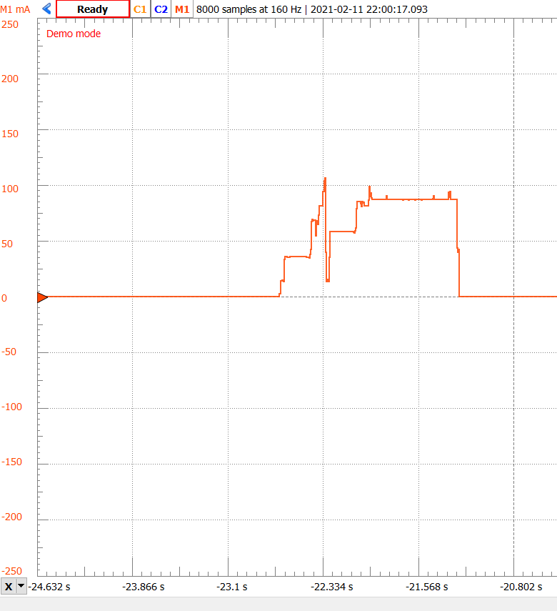
-22.6375 | 0.0356277
-22.63125 | 0.0356277
-22.625 | 0.0356593
-22.61875 | 0.0354382
-22.6125 | 0.035375
-22.60625 | 0.0355013
-22.6 | 0.0355961
-22.59375 | 0.0355961
-22.5875 | 0.0356593
-22.58125 | 0.0356277
-22.575 | 0.0355961
-22.56875 | 0.0356908
-22.5625 | 0.0355961
-22.55625 | 0.0355961
-22.55 | 0.0356593
-22.54375 | 0.0356277
-22.5375 | 0.0355961
-22.53125 | 0.0356593
-22.525 | 0.0356277
-22.51875 | 0.0355961
-22.5125 | 0.0356277
-22.50625 | 0.0356593
-22.5 | 0.0355961
-22.49375 | 0.0356277
-22.4875 | 0.0356593
-22.48125 | 0.0356277
-22.475 | 0.0355329
-22.46875 | 0.0355013
-22.4625 | 0.0354697
-22.45625 | 0.0354697
-22.45 | 0.0349644
-22.44375 | 0.0347117
-22.4375 | 0.037965
-22.43125 | 0.0422605
-22.425 | 0.0672126
-22.41875 | 0.0689182
-22.4125 | 0.0675601
-22.40625 | 0.0682233
-22.4 | 0.0683181
-22.39375 | 0.0542628
-22.3875 | 0.0676232
-22.38125 | 0.0679391
-22.375 | 0.0649069
-22.36875 | 0.0732138
-22.3625 | 0.0811732
-22.35625 | 0.0811416
-22.35 | 0.0811416
-22.34375 | 0.0811416
-22.3375 | 0.0811732
-22.33125 | 0.0940282
-22.325 | 0.103725
-22.31875 | 0.106536
-22.3125 | 0.0397653
-22.30625 | 0.0134866
-22.3 | 0.0140867
-22.29375 | 0.0156028
-22.2875 | 0.0136761
-22.28125 | 0.0355013
-22.275 | 0.0582425
-22.26875 | 0.0582109
-22.2625 | 0.0582741
-22.25625 | 0.0581477
-22.25 | 0.0580214
-22.24375 | 0.058053
-22.2375 | 0.0581793
-22.23125 | 0.0583057
-22.225 | 0.0583372
-22.21875 | 0.0582425
-22.2125 | 0.0583057
-22.20625 | 0.0583372
-22.2 | 0.0582425
-22.19375 | 0.0582425
-22.1875 | 0.0583057
-22.18125 | 0.0582109
-22.175 | 0.0582109
-22.16875 | 0.0582741
-22.1625 | 0.0582425
-22.15625 | 0.0581793
-22.15 | 0.0582741
-22.14375 | 0.0582109
-22.1375 | 0.0581793
-22.13125 | 0.0582425
-22.125 | 0.0582425
-22.11875 | 0.0581793
-22.1125 | 0.0582109
-22.10625 | 0.0580846
-22.1 | 0.058053
-22.09375 | 0.058053
-22.0875 | 0.0578635
-22.08125 | 0.0572634
-22.075 | 0.0590005
-22.06875 | 0.0615589
-22.0625 | 0.0787727
-22.05625 | 0.0853108
-22.05 | 0.0848686
-22.04375 | 0.0850265
-22.0375 | 0.0850265
-22.03125 | 0.0830051
-22.025 | 0.080731
-22.01875 | 0.0851529
-22.0125 | 0.0838579
-22.00625 | 0.0844896
-22 | 0.0815522
-21.99375 | 0.0813627
-21.9875 | 0.0813311
-21.98125 | 0.0813311
-21.975 | 0.0814258
-21.96875 | 0.0862268
-21.9625 | 0.0982922
-21.95625 | 0.0894484
-21.95 | 0.0929859
-21.94375 | 0.0883429
-21.9375 | 0.0873006
-21.93125 | 0.0873006
-21.925 | 0.0873638
-21.91875 | 0.0872691
-21.9125 | 0.0872691
-21.90625 | 0.0873006
-21.9 | 0.0872691
-21.89375 | 0.0873006
-21.8875 | 0.0872691
-21.88125 | 0.0872691
-21.875 | 0.0872691
-21.86875 | 0.0872375
-21.8625 | 0.0872691
-21.85625 | 0.0872691
-21.85 | 0.0869848
-21.84375 | 0.0872375
-21.8375 | 0.0872375
-21.83125 | 0.0872691
-21.825 | 0.0902696
-21.81875 | 0.0873006
-21.8125 | 0.0872375
-21.80625 | 0.0872375
-21.8 | 0.08689
-21.79375 | 0.0870796
-21.7875 | 0.0872375
-21.78125 | 0.0871743
-21.775 | 0.0872691
-21.76875 | 0.0871427
-21.7625 | 0.0871427
-21.75625 | 0.0871743
-21.75 | 0.0870796
-21.74375 | 0.08689
-21.7375 | 0.0871427
-21.73125 | 0.0872059
-21.725 | 0.0872059
-21.71875 | 0.0871743
-21.7125 | 0.0872059
-21.70625 | 0.0872375
-21.7 | 0.0872375
-21.69375 | 0.0867321
-21.6875 | 0.0871743
-21.68125 | 0.0871427
-21.675 | 0.0871743
-21.66875 | 0.0870796
-21.6625 | 0.0870796
-21.65625 | 0.0871743
-21.65 | 0.0871111
-21.64375 | 0.0867321
-21.6375 | 0.0870796
-21.63125 | 0.0871427
-21.625 | 0.0871427
-21.61875 | 0.0871111
-21.6125 | 0.0870796
-21.60625 | 0.0871111
-21.6 | 0.0871111
-21.59375 | 0.0866689
-21.5875 | 0.0871111
-21.58125 | 0.0870796
-21.575 | 0.0871111
-21.56875 | 0.0871111
-21.5625 | 0.0871427
-21.55625 | 0.0870796
-21.55 | 0.0870796
-21.54375 | 0.0866689
-21.5375 | 0.087048
-21.53125 | 0.0871111
-21.525 | 0.0871111
-21.51875 | 0.087048
-21.5125 | 0.087048
-21.50625 | 0.0871111
-21.5 | 0.087048
-21.49375 | 0.0869848
-21.4875 | 0.0869848
-21.48125 | 0.0871111
-21.475 | 0.0871111
-21.46875 | 0.087048
-21.4625 | 0.087048
-21.45625 | 0.0870164
-21.45 | 0.0876481
-21.44375 | 0.0901117
-21.4375 | 0.0869532
-21.43125 | 0.087048
-21.425 | 0.0870796
-21.41875 | 0.0870164
-21.4125 | 0.0870164
-21.40625 | 0.0870164
-21.4 | 0.0869848
-21.39375 | 0.0870796
-21.3875 | 0.0869848
-21.38125 | 0.087048
-21.375 | 0.0870164
-21.36875 | 0.0869848
-21.3625 | 0.0869848
-21.35625 | 0.0869848
-21.35 | 0.0870164
-21.34375 | 0.0869848
-21.3375 | 0.0869216
-21.33125 | 0.0870796
-21.325 | 0.0932386
-21.31875 | 0.0892273
-21.3125 | 0.0940282
-21.30625 | 0.0868269
-21.3 | 0.0868269
-21.29375 | 0.0869532
-21.2875 | 0.0869532
-21.28125 | 0.0870164
-21.275 | 0.0869216
-21.26875 | 0.0869532
-21.2625 | 0.0870796
-21.25625 | 0.0436818
-21.25 | 0.039639

